상품제안서
몬스터 무선 전동 발각질제거기 | 상품코드: F23866

 |  |  |  |  |  |  | 02-412-0044 | www.easy1.co.kr
 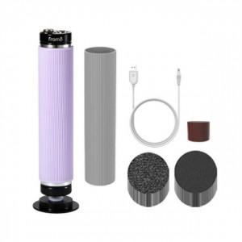 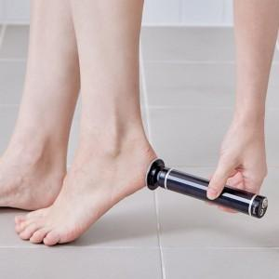

【상세/제작정보】

【인쇄/포장옵션】 | 스티커 / 포장지포장

【공급단가】 | 수량 | 20~ | 50~ | 100~ | 300~ | 500~
*VAT별도 | 단가 | 65,450원 | 63,270원 | 61,090원 | 58,900원 | 56,720원

【상품 URL】 | https://easy1.co.kr:443/src/goods_detail.php?gdno=23866

